Planilha1
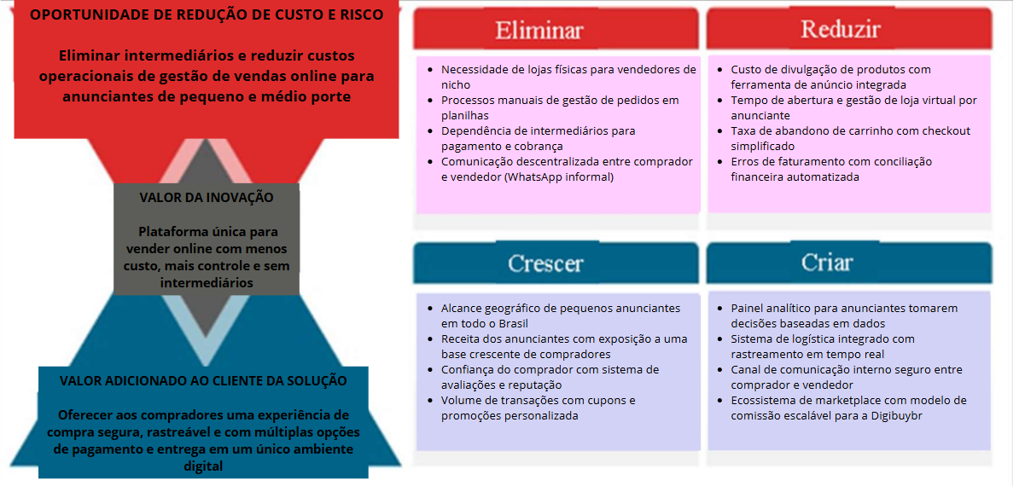
ID | Nome do requisito | Descrição da regra de domínio / negócio
Rf01 | Cadastro de anunciante | O sistema deve permitir o cadastro de anunciantes com CNPJ/CPF, razão social, endereço, contato, e-mail e dados bancários para repasse de pagamentos. O cadastro deve ser validado antes da ativação da conta.
Rf02 | Cadastro de cliente comprador | O sistema deve permitir o registro de clientes compradores com nome, CPF, endereço de entrega, e-mail e telefone. Um cliente pode ter múltiplos endereços cadastrados.
Rf03 | Cadastro de produto / mercadoria | O anunciante deve poder cadastrar produtos com título, descrição, categoria, fotos, estoque disponível, peso e dimensões para cálculo de frete.
Rf04 | Gestão de preços e promoções | O sistema deve permitir ao anunciante definir preço original, preço promocional com vigência de datas e porcentagem de desconto aplicada automaticamente.
Rf05 | Busca e filtro de produtos | O cliente deve poder pesquisar produtos por palavra-chave, categoria, faixa de preço, avaliação e localização do vendedor. Os resultados devem ser ordenáveis por relevância, preço e avaliação.
Rf06 | Carrinho de compras | O sistema deve disponibilizar um carrinho onde o cliente adiciona, remove e ajusta quantidades de produtos de um ou mais anunciantes. O carrinho deve persistir entre sessões.
Rf07 | Condições de pagamento | O sistema deve oferecer pagamento via cartão de crédito, boleto bancário e PIX. Para cartão, deve ser possível parcelar em até 12 vezes, exibindo o valor de cada parcela e os juros aplicados.
Rf08 | Processamento de pedido | Após confirmação do pagamento, o sistema deve gerar um pedido com número único, registrar os itens comprados, valor total, dados de entrega e status inicial "Aguardando envio".
Rf09 | Rastreamento logístico | O sistema deve integrar-se a transportadoras e exibir o status de entrega em tempo real para o comprador e para o anunciante (código de rastreio, etapas de envio e previsão de entrega).
Rf10 | Cálculo de frete | O sistema deve calcular automaticamente o valor do frete com base no CEP de destino, peso e dimensões do produto, apresentando ao comprador as opções disponíveis de transportadora antes de finalizar o pedido.
Rf11 | Avaliação de produtos e vendedores | Após a entrega confirmada, o comprador deve poder avaliar o produto (nota de 1 a 5 estrelas e comentário) e o anunciante. A média de avaliações deve ser exibida publicamente no perfil do produto e do vendedor.
Rf12 | Gestão de devoluções e reembolso | O comprador deve poder solicitar devolução em até 7 dias após recebimento. O sistema deve registrar o motivo, gerar etiqueta de devolução e acionar o reembolso após confirmação de recebimento pelo anunciante.
Rf13 | Painel do anunciante | O anunciante deve ter acesso a um painel com visão consolidada de vendas, pedidos pendentes, estoque crítico, receita por período e desempenho de anúncios.(BRAINSTORM)
Rf14 | Notificações automáticas | O sistema deve enviar notificações por e-mail e push mobile para eventos como: confirmação de pedido, atualização de status de entrega, aprovação de pagamento e resposta a avaliações.
Rf15 | Controle de estoque | O sistema deve decrementar automaticamente o estoque ao confirmar uma venda e alertar o anunciante quando o estoque atingir o nível mínimo configurado, podendo pausar o anúncio quando o estoque for zero.(BRAINSTORM)
Rf16 | Chat entre comprador e vendedor | O sistema deve disponibilizar um canal de mensagens interno onde o comprador pode tirar dúvidas sobre o produto diretamente com o anunciante, mantendo histórico de conversas vinculado ao pedido.
Rf17 | Cupons e código promocional | O sistema deve gerar relatórios de faturamento por período, comissões cobradas pela plataforma, repasses realizados aos anunciantes e conciliação de pagamentos, exportáveis em PDF e CSV. (BRAINSTORM)
Rnf01 | Segurança e criptografia de dados | Todos os dados pessoais e financeiros devem ser armazenados em banco de dados criptografado. A comunicação entre cliente e servidor deve utilizar protocolo HTTPS/TLS. A plataforma deve estar em conformidade com a LGPD.
Rnf02 | Disponibilidade e uptime | O sistema deve garantir disponibilidade mínima de 99,5% ao mês. Janelas de manutenção devem ser programadas fora do horário de pico (entre 02h e 04h) e comunicadas com 48h de antecedência. (BRAINSTORM)
Rnf03 | Desempenho e tempo de resposta | As páginas de listagem de produtos devem carregar em até 2 segundos para usuários com conexão de 10 Mbps. O sistema deve suportar até 10.000 acessos simultâneos sem degradação perceptível de performance.
Rnf04 | Identidade visual e responsividade | O logotipo e a identidade visual da Digibuybr devem aparecer em todas as telas da plataforma, seguindo o manual de marca. O sistema deve ser responsivo e funcionar corretamente em dispositivos móveis (Android e iOS) e desktop.(BRAINSTORM)
Rnf05 | Usabilidade e acessibilidade | A plataforma deve seguir as diretrizes WCAG 2.1 nível AA para acessibilidade. O fluxo de compra (da busca ao pagamento) deve ser concluível em no máximo 5 cliques. A interface deve ser intuitiva para usuários sem experiência prévia em e-commerce.(BRAINSTORM)
Rnf06 | Escalabilidade da arquitetura | A arquitetura do sistema deve ser baseada em microsserviços, permitindo escalonamento horizontal de componentes individuais (ex: módulo de pagamentos) sem necessidade de escalar toda a plataforma.(BRAINSTORM)
Rnf07 | Auditoria e rastreabilidade | O sistema deve registrar logs de todas as operações críticas (pagamentos, cancelamentos, alterações de preço, acesso admin) com data, hora e usuário responsável, mantendo histórico por pelo menos 12 meses.(BRAINSTORM)
Rnf08 | Manutenibilidade e documentação técnica | O código-fonte deve seguir padrões de nomenclatura definidos pelo time. Toda API deve ter documentação gerada automaticamente (ex: Swagger). O sistema deve possuir cobertura mínima de 70% de testes automatizados para facilitar a manutenção futura pela equipe interna da Digibuybr.(BRAINSTORM)

 | Sites pesquisados: | Mercado Livre - https://www.mercadolivre.com.br/ajuda/991
 |  | Shopee - https://seller.br.shopee.cn/edu/article/2774/termos-de-servico-shopee

 |  | Quadro de análise de valor do projeto

